Tabelle1
Angebot: | 141255
Kunde: | Impexron

Artikelnummer | Parts description | Teile- Beschreibung | Material | Zeichnung/Foto | Maße | Gewicht kg
 | Conversion kit 36896 consisting of: | Umbaukit 36896 bestehend aus:
00141130 | Piston body | Kolbenkörper | Aluminum | 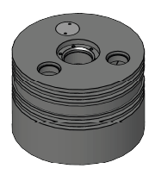 | D 356 x 246,8 | 25,5
00135079 | Pressure washer | Druckscheibe | Stainless steel |  | D 66 x 25 | 0,42
00141152 | Piston body | Kolbenkörper | Stainless steel | 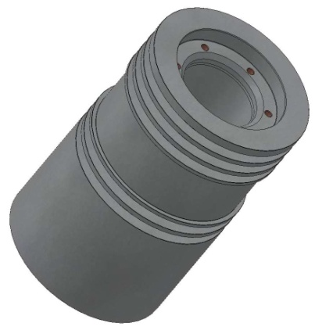 | D 167 x 262 | 26,7
00145055 | Piston cover | Kolbendeckel | Stainless steel |  | D 117 x 24 | 1,093
00135070 | Pressure washer | Druckscheibe | Stainless steel |  | D 44,9 x 5,2 | 0,035
00135071 | Pressure washer | Druckscheibe | Stainless steel |  | D 44,9 x 5,4 | 0,036
00135072 | Pressure washer | Druckscheibe | Stainless steel |  | D 44,9 x 5,6 | 0,036
00135073 | Pressure washer | Druckscheibe | Stainless steel |  | D 44,9 x 5,8 | 0,036
00135074 | Pressure washer | Druckscheibe | Stainless steel |  | D 44,9 x 6 | 0,037
00135075 | Pressure washer | Druckscheibe | Stainless steel |  | D 44,9 x 6,2 | 0,037
00135076 | Pressure washer | Druckscheibe | Stainless steel |  | D 44,9 x 6,4 | 0,038
00135077 | Pressure washer | Druckscheibe | Stainless steel |  | D 44,9 x 6,6 | 0,038
00135078 | Pressure washer | Druckscheibe | Stainless steel |  | D 44,9 x 6,8 | 0,039
01073182 | O-ring | O-Ring | Rubber FKM |  | d 78 | 0,006
01004589 | Hexagon socket h.c. screw | Zylinderschraube | Stainless steel |  | M 8 | 0,015
01056509 | Lock plate | Sicherungsscheibe | Steel |  | D 13 x 1,2 | 0,002
00003038 | Counter balance | Gegengewicht | Cast iron | 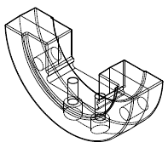 | 380 x 91 x 186 | 23,8
01004778 | Hexagon socket h.c. screw | Zylinderschraube | Steel |  | M 20 | 0,282
01056020 | Lock plate | Sicherungsscheibe | Steel |  | D 36 x 5 | 0,023
 | End of conversion kit | Ende Umbausatz
00210023 | Packing ring | Packungsring | PTFE |  | D 68 x 14 | 0,055
00210024 | Packing ring | Packungsring | PTFE |  | D 65 x 16 | 0,055
00142096 | Piston ring | Kolbenring | PTFE |  | D 360 | 0,38
00143086 | Guide ring | Führungsring | PTFE |  | D 360 | 0.561
00142103 | Pisron ring | Kolbenring | PTFE |  | D 170 | 0,13
00143097 | Guide ring | Führungsring | PTFE |  | D 170 | 0,38
00142103 | Pisron ring | Kolbenring | PTFE |  | D 170 | 0,13

